ヤングリーグTシャツ
ヤングリーグＴシャツ申込み

チーム 各位 |  |  |  |  |  |  |  |  |  |  | 一般社団法人
 |  |  |  |  |  |  |  |  |  |  | 全日本少年硬式野球連盟
◆対象者
 | 新規加入選手及び購入希望者

◆申込み方法
 | 申込み用紙に必要事項をご記入の上、支部長宛にお申込み下さい。
 | 支部長取りまとめの上、ブロックから本部までメールで送付下さい。
 | 商品はメーカーからチーム様宛に発送されます。
 | 代金のお支払は下記でお願い致します。
 | チーム➡支部会計➡ブロック会計➡本部会計 （会計の流れ）

 | ※申込みは随時受付いたします。

『ヤングリーグＴシャツ購入申込書』

 | ブロック・支部名 |  | （ブロック名） （支部名） （チーム名）
 | 発送先氏名
 | 発送先 住所 |  | 〒
 | 電話・ | FAX | （TEL） (FAX）

 |  |  | 販売価格 (税込） | 150 | 160 | S | M | L | Ｏ | ＸＯ | ＸＯ２ | 合計数 | 金額計
 | ＴｼｬﾂA（白） |  | ¥2,600 |  |  |  |  |  |  |  |  | 0 | 0
 | ＴｼｬﾂC（紺） |  | ¥2,600 |  |  |  |  |  |  |  |  | 0 | 0
 | 合計金額 |  |  |  |  |  |  |  | 0 |  |  |  | 円
 |  | お申し込みは、支部長へ。 🔸振込先🔸支部会計にお願いします。

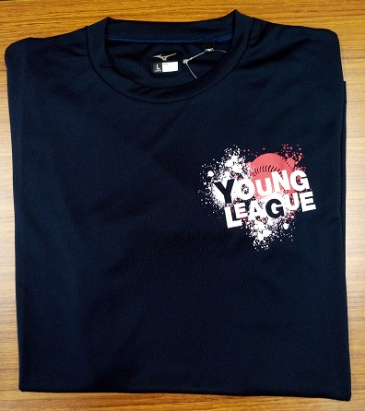
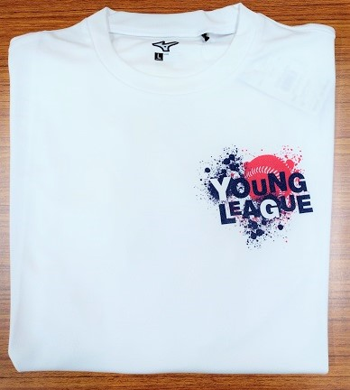
 | Tシャツ見本

